Sheet1
 | UE通用规则
A | 道具图标操作 | 操作&结果 | 判定规则
 | 道具图标 | 点击选择 | 当需要有点击选择操作时，tips为长按弹出 否则，单点弹tips
 |  | 点击弹tips
 |  | 长按弹tips
B | 道具名称显示 | 出现情况 | 判定规则
 | 道具名称 |  | 道具名称颜色与道具品质一致
C | 按钮点击效果
 | 所有button动画需要设定为中心点缩放，点击效果使用图中参数； 通用按钮、数字键盘、+、-、MIN\MAX之外的其他按钮不使用变色效果，效果为none；

 | 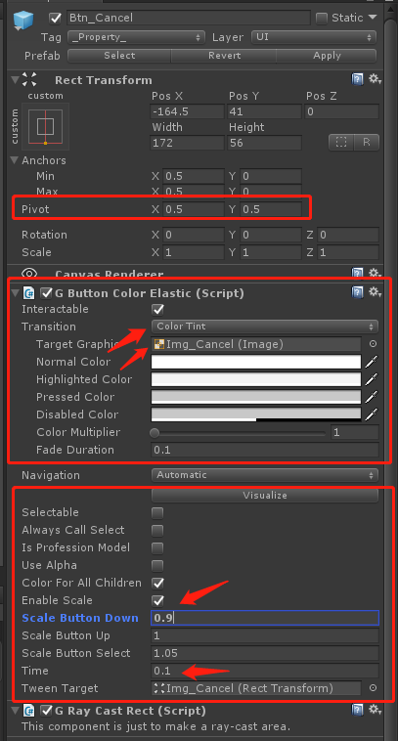 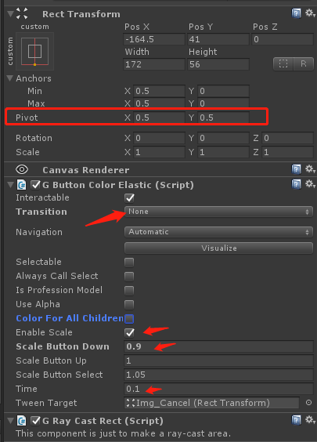

D | 按钮显示规则 | 判断 | 显示方案 | 备注
 | 1 | 条件满足 | 常态
 | 2 | 货币不足 | 常态 + 红色数字（所需材料数量）
 | 3 | 除货币外其他条件不满足 | 置灰 + 点击反馈 | 02、03同时满足，则 置灰 + 点击反馈
 | 4 | 特殊需求 | 隐藏按钮 + 文字说明 | UE发起，跟功能讨论
E | 按钮置灰规则
 | 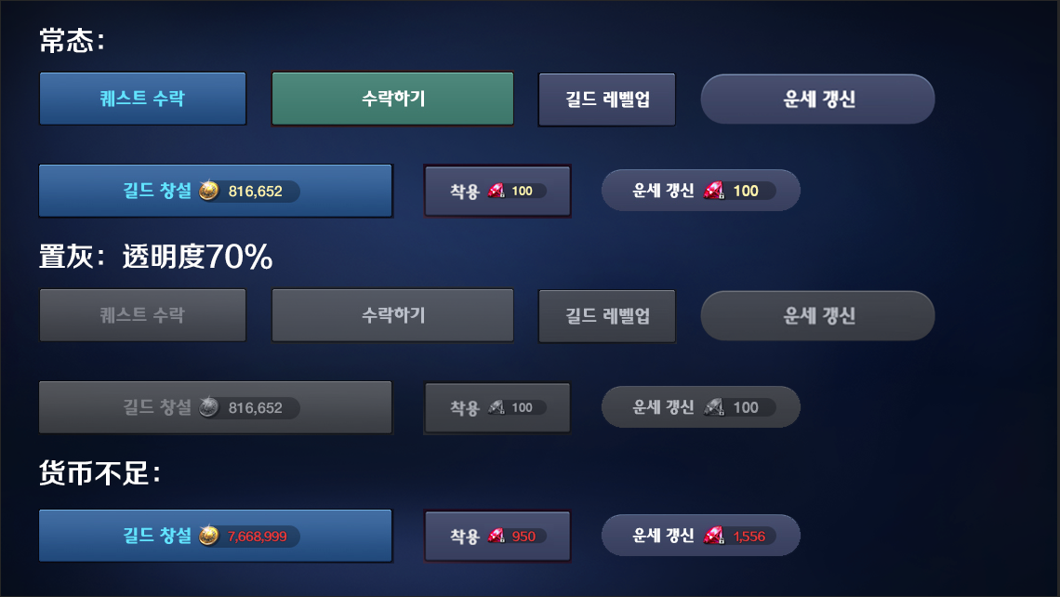 通用按钮组件内所有图片和文字全部置灰，置灰后整体 + 70%透明度； 通用按钮之外的其他按钮不使用此规则

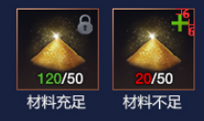
F | 材料X/Y数字颜色 | Y默认白色
 | X < Y 时 | X 显示红色 | #F70000FF
 | X ≥ Y 时 | X 显示绿色 | #5CBE37FF
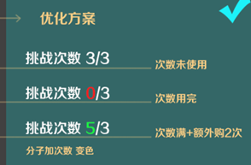
G | 次数X/Y数字颜色 | Y默认白色
 | X = 0 时 | X 显示红色 | #F70000FF
 | 0 < X ≤ Y 时 | X 显示白色 | #FFFFFFFF
 | X > Y 时 | X 显示绿色 | #5CBE37FF
H | 色值表 | f70000为限制类文字红色；db2e1c为品质红；(后六种颜色为品质颜色)
 | 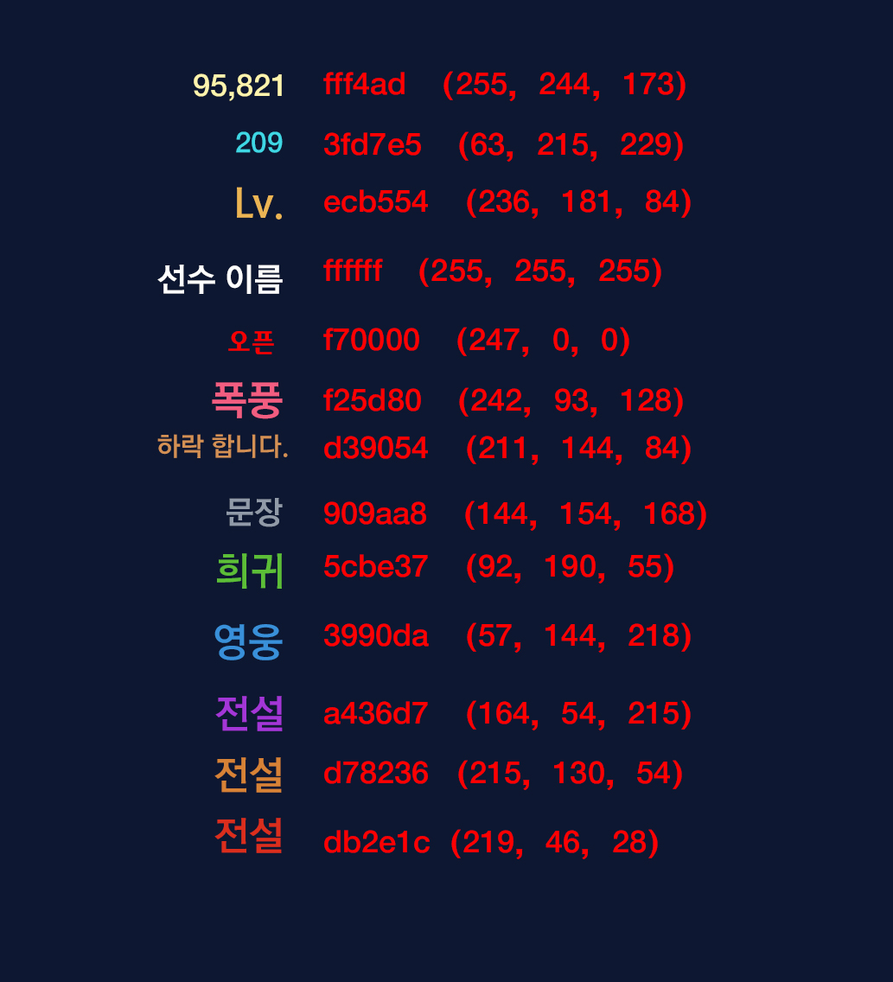

I | 数值显示格式
 | 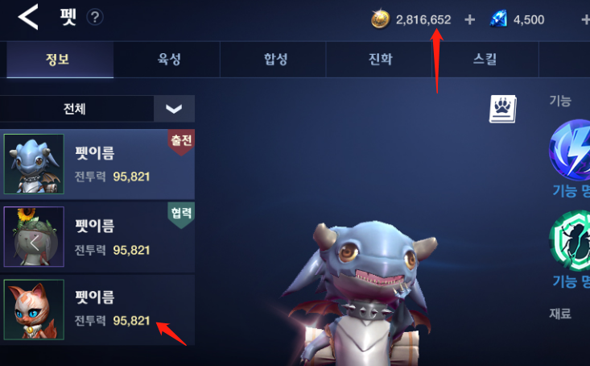 svn://10.35.49.171/M1Project/需求管理/A02_美术需求/A03平面需求/A01_UI需求/B02_游戏数值位数规范.xlsx 除了XXX/XXX这种达成类相关（成就）和伤害飘字外 格式需要每三位加“,” 如：9,999,999 超过7位时，显示单位M，如10,000,000，显示成1M

J | 文本规则
 | 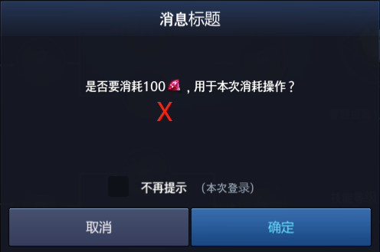 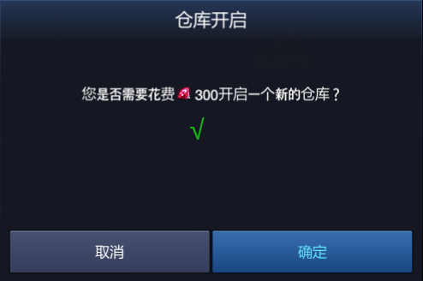 文本中有货币出现时，需要显示成货币图标，并且位于数字前； 文本中有文字和数字同时出现时，数字部分需要特殊设置字体为2002；改字体解决

K | 弹窗关闭规则
 | 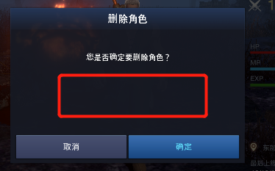 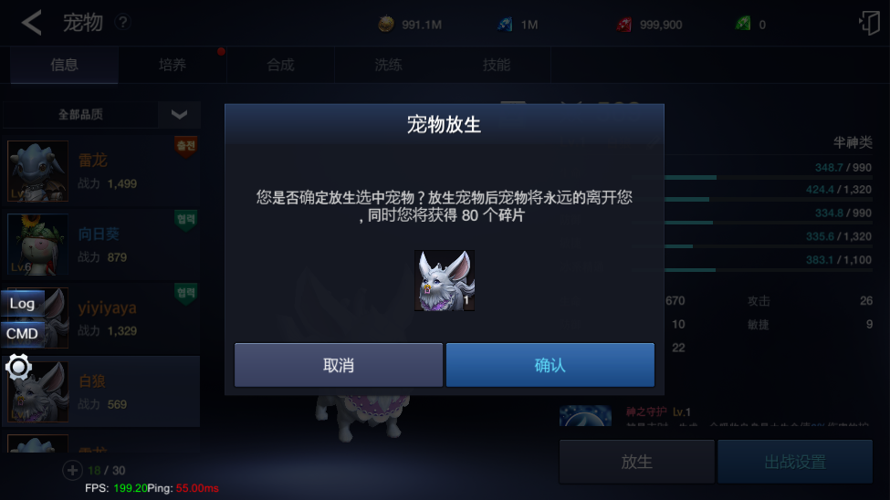 1.有X，点x关闭 2.有取消/只有确认按钮，点按钮关闭，（这种情况没有X） 3.tips，结算类（没有按钮和X）点击空白处关闭

L | 安卓返回键操作规则
 | 单击 | 关闭最上层界面；仅剩主界面时，弹退出游戏提示弹窗；
 | 双击 | 弹退出游戏提示弹窗；
M | 加 减 最大 最小 按钮置灰规则
 | 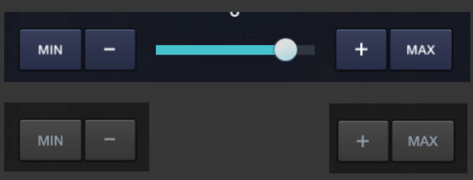 按钮变灰不透明 字变灰色#909aa8FF 置灰后给对应的点击反馈

N | 养成相关数值文本规则 |  | （角色/装备/宠物/飞翼/神符）
 | 本属性 |  | 属性值单独出现时，显示白色 #FFFFFF

 | 本属性/属性上限 |  | #3FD7E5/#FFFFFF （经验除外，经验数值显示为绿色#5CBE37）

 | 属性预览 （无升降信息显示） |  | 本属性：白色（#FFFFFF） 预览属性：蓝色（#3FD7E5）

 | 属性预览 （有升降信息显示） |  | 属性上升：绿色#5CBE37 + 绿色箭头 属性下降：红色#F70000 + 红色箭头 属性不变：灰色#909AA8 + 灰色横线（#909AA8） 属性满值：MAX（#D39054）

 | 属性区间 |  | 显示格式为 ( 222 - 333 ) 灰色#909AA8 (英文括号、数字、横线之间有空格)

O | tip效果规则
 | 和UI商量了一下tips的表现，实际配置预设按这个规则：
 | 1-警示类（感叹号橙色）
 | 2-普通类（灰色）
 | 3-强调性（去掉感叹号保留橙色字体）

